关系图
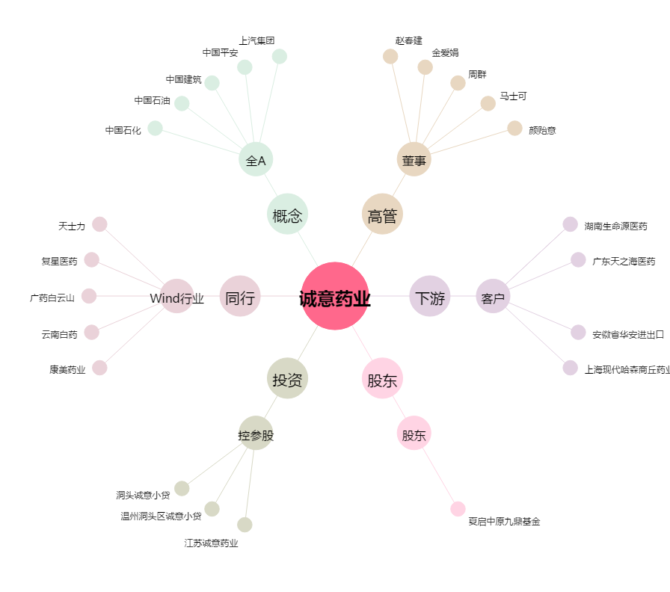
诚意药业[603811.SH] - 关系概览图

